入力について
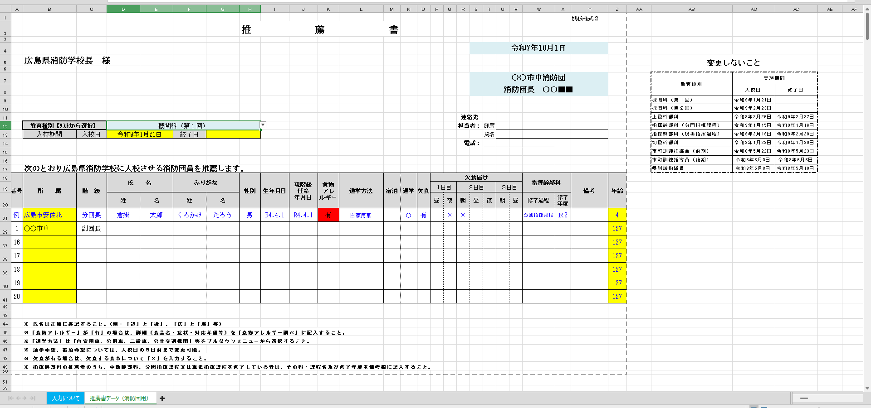
推薦書作成注意事項
 | ① 赤線囲み 必要事項を入力。
 | ② 教育種別をリストから選択。セルを選択すると、プルダウン(赤点線囲み)が表示されるので、種別を選択。
 | ③ 被推薦者のデータを入力する。(紫線囲み) 階級、性別、食物アレルギー、宿泊、通学、欠食届け欄は選択肢以外入力しない。
 | 注１ 宿泊者においては、欠食を認めていない。
 | 注2 通学方法については、乗り入れ車両台数把握も目的としているため、同乗者は「同乗」を選択すること。
 | 注３ 欠食のある学生は、該当する食事欄に「×」を入力すること。
 | ④ 指揮幹部科推薦者のうち、中級幹部科、分団指揮課程及び現場指揮課程を修了している者は、その科・課程名及び修了年度を記載。(青点線囲み)
 | ⑤ ファイル名を「【分団名（略称可）】（教育種別）」として提出。(例：【広島市中】機関科（第1回）、【神石高原町】上級幹部科 ）
 | ⑥ 各被推薦者に特記事項がある場合は、備考欄に記載。(緑実線囲み)
 | ⑦ 黄色のセルには、計算式を設定しているので、入力・変更しない。
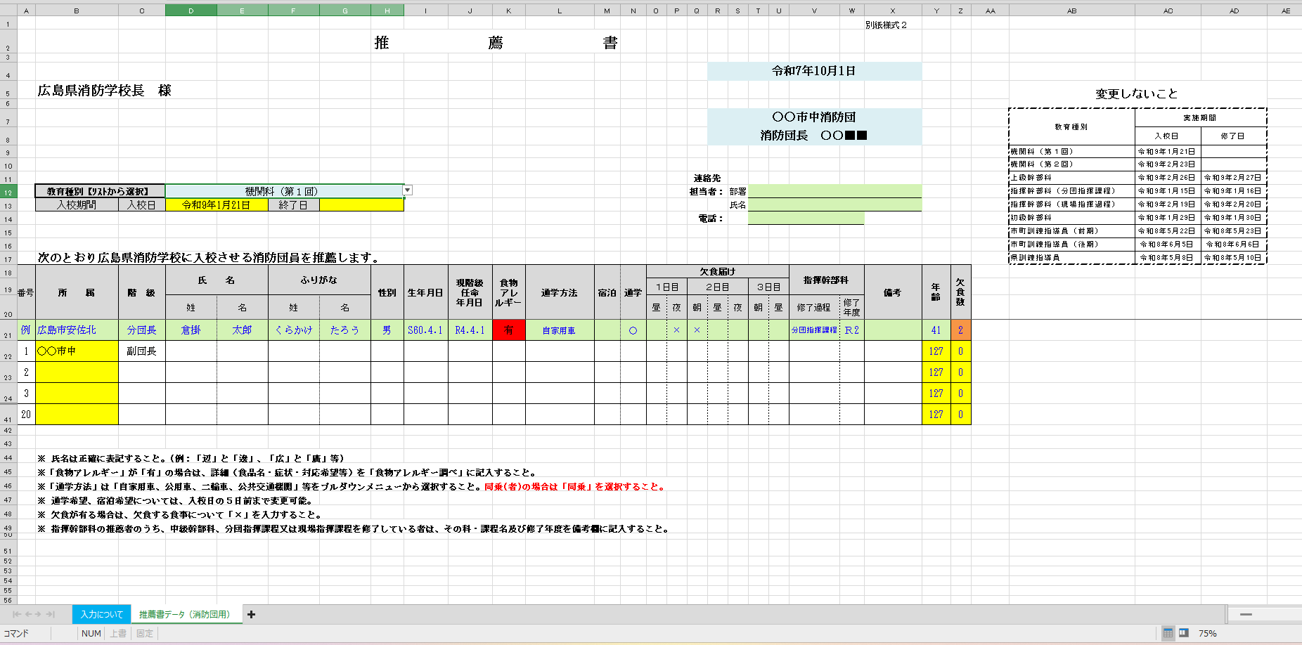

①

②

④
⑥

③

